상품제안서
Anyzone USB-A to TYPE-C 고속충전 데이터 케이블 ( 1.2m or 2.0m or 3.0m ) | 상품코드: F23321

 |  |  |  |  |  |  | 02-412-0044 | www.easy1.co.kr
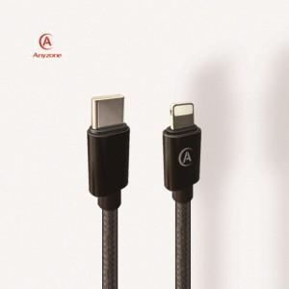

【상세/제작정보】

【인쇄/포장옵션】 | 실크, 레이저 / 포장지포장

【공급단가】 | 수량 | 100~ | 300~ | 500~ | 1,000~ | 3,000~
*VAT별도 | 케이블 길이 1.2m | 2,020원 | 1,950원 | 1,870원 | 1,800원 | 1,750원
 | 케이블 길이 2.0m | 2,380원 | 2,300원 | 2,210원 | 2,120원 | 2,070원
 | 케이블 길이 3.0m | 2,940원 | 2,830원 | 2,720원 | 2,610원 | 2,550원

【상품 URL】 | https://easy1.co.kr:443/src/goods_detail.php?gdno=23321

